Chi tiết địa chất
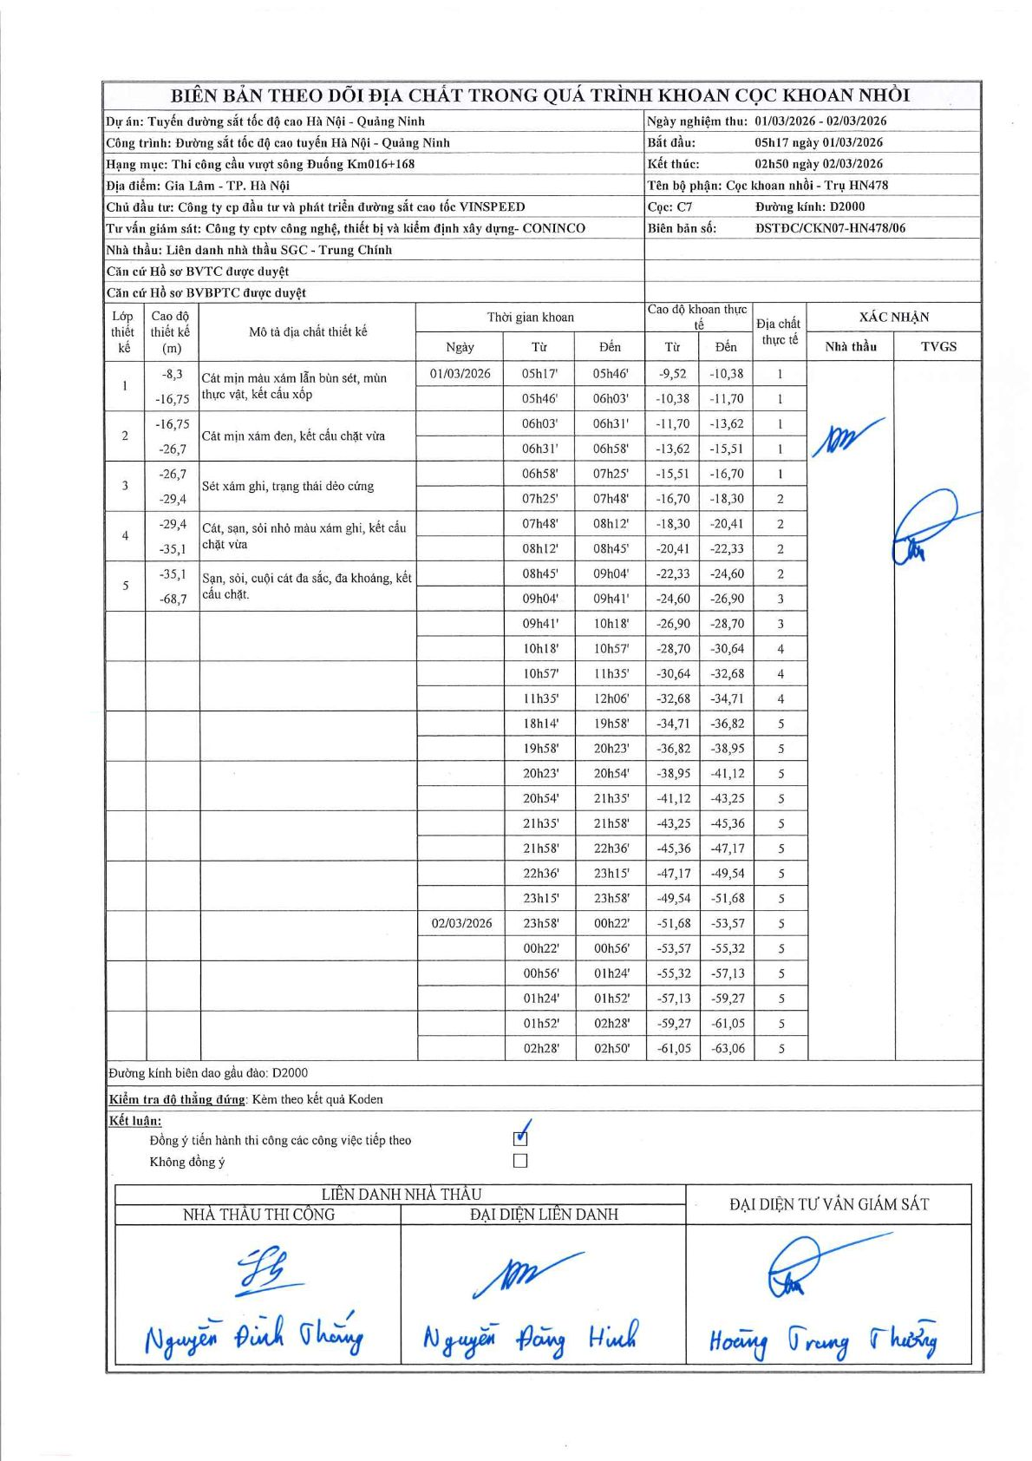
Dự án | Tuyến đường sắt tốc độ cao Hà Nội - Quảng Ninh
Hạng mục | Thi công cầu vượt sông Đuống Km016+168
Tên bộ phận | Cọc khoan nhồi - Trụ HN478
Số hiệu cọc | C7
Biên bản số | ĐSTĐC/CKN07-HN478/06
Đường kính | D2000
Bắt đầu thi công | 05:17 01/03/2026
Kết thúc thi công | 02:50 02/03/2026

Địa chất TT | Đường kính | Mô tả lớp thiết kế | Từ (h) | Đến (h) | Cao độ từ | Cao độ đến | T.Gian (h) | Dài (m) | V (m/h) | Ghi chú
1 | D2000 | Cát mịn màu xám lẫn bùn sét, mùn thực vật, kết cấu xốp | 05h17 01/03/2026 | 05h46 01/03/2026 | -9.52 | -10.38 | 0.48 | 0.86 | 1.78
1 | D2000 | Cát mịn màu xám lẫn bùn sét, mùn thực vật, kết cấu xốp | 05h46 01/03/2026 | 06h03 01/03/2026 | -10.38 | -11.7 | 0.28 | 1.32 | 4.66
1 | D2000 | Cát mịn màu xám lẫn bùn sét, mùn thực vật, kết cấu xốp | 06h03 01/03/2026 | 06h31 01/03/2026 | -11.7 | -13.62 | 0.47 | 1.92 | 4.11
1 | D2000 | Cát mịn màu xám lẫn bùn sét, mùn thực vật, kết cấu xốp | 06h31 01/03/2026 | 06h58 01/03/2026 | -13.62 | -15.51 | 0.45 | 1.89 | 4.2
1 | D2000 | Cát mịn màu xám lẫn bùn sét, mùn thực vật, kết cấu xốp | 06h58 01/03/2026 | 07h25 01/03/2026 | -15.51 | -16.7 | 0.45 | 1.19 | 2.64
2 | D2000 | Cát mịn xám đen, kết cấu chặt vừa | 07h25 01/03/2026 | 07h48 01/03/2026 | -16.7 | -18.3 | 0.38 | 1.6 | 4.17
2 | D2000 | Cát mịn xám đen, kết cấu chặt vừa | 07h48 01/03/2026 | 08h12 01/03/2026 | -18.3 | -20.41 | 0.4 | 2.11 | 5.27
2 | D2000 | Cát mịn xám đen, kết cấu chặt vừa | 08h12 01/03/2026 | 08h45 01/03/2026 | -20.41 | -22.33 | 0.55 | 1.92 | 3.49
2 | D2000 | Cát mịn xám đen, kết cấu chặt vừa | 08h45 01/03/2026 | 09h04 01/03/2026 | -22.33 | -24.6 | 0.32 | 2.27 | 7.17
3 | D2000 | Sét xám ghi, trạng thái dẻo cứng | 09h04 01/03/2026 | 09h41 01/03/2026 | -24.6 | -26.9 | 0.62 | 2.3 | 3.73
3 | D2000 | Sét xám ghi, trạng thái dẻo cứng | 09h41 01/03/2026 | 10h18 01/03/2026 | -26.9 | -28.7 | 0.62 | 1.8 | 2.92
4 | D2000 | Cát, sạn, sỏi nhỏ màu xám ghi, kết cấu chặt vừa | 10h18 01/03/2026 | 10h57 01/03/2026 | -28.7 | -30.64 | 0.65 | 1.94 | 2.98
4 | D2000 | Cát, sạn, sỏi nhỏ màu xám ghi, kết cấu chặt vừa | 10h57 01/03/2026 | 11h35 01/03/2026 | -30.64 | -32.68 | 0.63 | 2.04 | 3.22
4 | D2000 | Cát, sạn, sỏi nhỏ màu xám ghi, kết cấu chặt vừa | 11h35 01/03/2026 | 12h06 01/03/2026 | -32.68 | -34.71 | 0.52 | 2.03 | 3.93
5 | D2000 | Sạn, sỏi, cuội cát đa sắc, đa khoáng, kết cấu chặt | 18h14 01/03/2026 | 19h58 01/03/2026 | -34.71 | -36.82 | 1.73 | 2.11 | 1.22
5 | D2000 | Sạn, sỏi, cuội cát đa sắc, đa khoáng, kết cấu chặt | 19h58 01/03/2026 | 20h23 01/03/2026 | -36.82 | -38.95 | 0.42 | 2.13 | 5.11
5 | D2000 | Sạn, sỏi, cuội cát đa sắc, đa khoáng, kết cấu chặt | 20h23 01/03/2026 | 20h54 01/03/2026 | -38.95 | -41.12 | 0.52 | 2.17 | 4.2
5 | D2000 | Sạn, sỏi, cuội cát đa sắc, đa khoáng, kết cấu chặt | 20h54 01/03/2026 | 21h35 01/03/2026 | -41.12 | -43.25 | 0.68 | 2.13 | 3.12
5 | D2000 | Sạn, sỏi, cuội cát đa sắc, đa khoáng, kết cấu chặt | 21h35 01/03/2026 | 21h58 01/03/2026 | -43.25 | -45.36 | 0.38 | 2.11 | 5.5
5 | D2000 | Sạn, sỏi, cuội cát đa sắc, đa khoáng, kết cấu chặt | 21h58 01/03/2026 | 22h36 01/03/2026 | -45.36 | -47.17 | 0.63 | 1.81 | 2.86
5 | D2000 | Sạn, sỏi, cuội cát đa sắc, đa khoáng, kết cấu chặt | 22h36 01/03/2026 | 23h15 01/03/2026 | -47.17 | -49.54 | 0.65 | 2.37 | 3.65
5 | D2000 | Sạn, sỏi, cuội cát đa sắc, đa khoáng, kết cấu chặt | 23h15 01/03/2026 | 23h58 01/03/2026 | -49.54 | -51.68 | 0.72 | 2.14 | 2.99
5 | D2000 | Sạn, sỏi, cuội cát đa sắc, đa khoáng, kết cấu chặt | 23h58 01/03/2026 | 00h22 02/03/2026 | -51.68 | -53.57 | 0.4 | 1.89 | 4.73
5 | D2000 | Sạn, sỏi, cuội cát đa sắc, đa khoáng, kết cấu chặt | 00h22 02/03/2026 | 00h56 02/03/2026 | -53.57 | -55.32 | 0.57 | 1.75 | 3.09
5 | D2000 | Sạn, sỏi, cuội cát đa sắc, đa khoáng, kết cấu chặt | 00h56 02/03/2026 | 01h24 02/03/2026 | -55.32 | -57.13 | 0.47 | 1.81 | 3.88
5 | D2000 | Sạn, sỏi, cuội cát đa sắc, đa khoáng, kết cấu chặt | 01h24 02/03/2026 | 01h52 02/03/2026 | -57.13 | -59.27 | 0.47 | 2.14 | 4.59
5 | D2000 | Sạn, sỏi, cuội cát đa sắc, đa khoáng, kết cấu chặt | 01h52 02/03/2026 | 02h28 02/03/2026 | -59.27 | -61.05 | 0.6 | 1.78 | 2.97
5 | D2000 | Sạn, sỏi, cuội cát đa sắc, đa khoáng, kết cấu chặt | 02h28 02/03/2026 | 02h50 02/03/2026 | -61.05 | -63.06 | 0.37 | 2.01 | 5.48

ẢNH BIÊN BẢN GỐC

